前台
主要功能点：
1 | 主页面样式，轮播图等 | 读取数据库显示轮播图
2 | 导航 | 读取数据库显示导航
3 | 商品分类 | 读取数据库显示商品分类
4 | 搜索 | 搜索数据库商品表和分类表显示结果
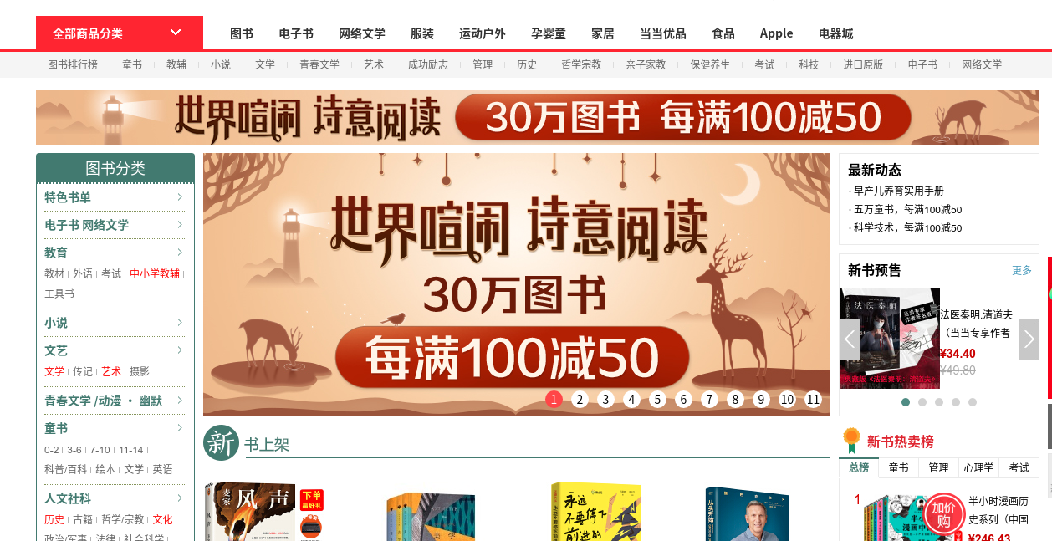
5 | 购物车 | 读取数据库显示我的购物车
6 | 热搜榜（选做） | 读取数据库显示热搜榜
7 | 支付页面（选做）
8 | 我的订单 | 读取数据库显示我的订单
9 | 用户系统-钱包-充值，余额
10 | 用户系统-注册
11 | 用户系统-登录
12 | 用户信息
13 | 购物车页面
14 | 商品详情页面
开发日程： | 参与者 | 开发 | 集成测试
功能点1 | 秦伟 | 3-4周 | 1周
功能点2
功能点3
功能点4
功能点5 | 郑小玄
功能点6
功能点7
功能点8 | 李子文
功能点9
功能点10 | 张宝
功能点11
功能点12 | 赵砚
功能点13 | 郭子奕
功能点14 | 王博扬

 | (先做非选做，选做内容可以不做)

